关系图
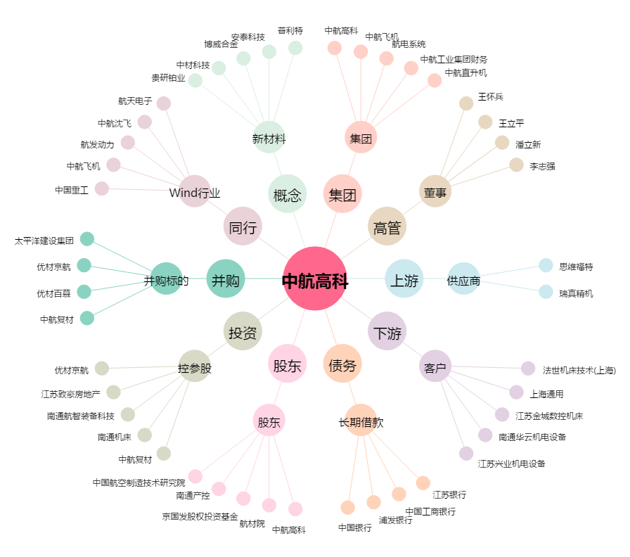
中航高科[600862.SH] - 关系概览图

